Graphique 1
Titre | Une majorité de Français exprime des opinions modérées sur l’immigration
Sous-titre | Répartition des opinions sur l'immigration, moyenne 2013-2017
Source | Schneider-Strawczynski, S. & Valette, J. (2024). Media Coverage of Immigration and the Polarization of Attitudes, American Economic Journal: Applied Economics, à paraître.

 | Opinions | Part
 | Pro-immigration | 19.81
 | Pro-immigration modérées | 33.61
 | Anti-immigration modérées | 28.16
 | Anti-immigration | 18.42

Graphique 2
Titre | L’augmentation de la couverture médiatique de l’immigration aux JT entraine une polarisation des opinions sur l’immigration
Sous-titre | Effet de l’augmentation d'un point de pourcentage de la part des sujets liés à l’immigration aux JT sur la probabilité d’un individu de reporter des opinions extrêmes (pro ou anti-immigration), selon le type de sujet diffusé
Notes | Les traits verticaux représentent les intervalles de confiance à 95 %. Lorsqu’ils ne coupent pas l’axe des abscisses en zéro, le coefficient est statistiquement significatif.
Source | Schneider-Strawczynski, S. & Valette, J. (2024). Media Coverage of Immigration and the Polarization of Attitudes, American Economic Journal: Applied Economics, à paraître.

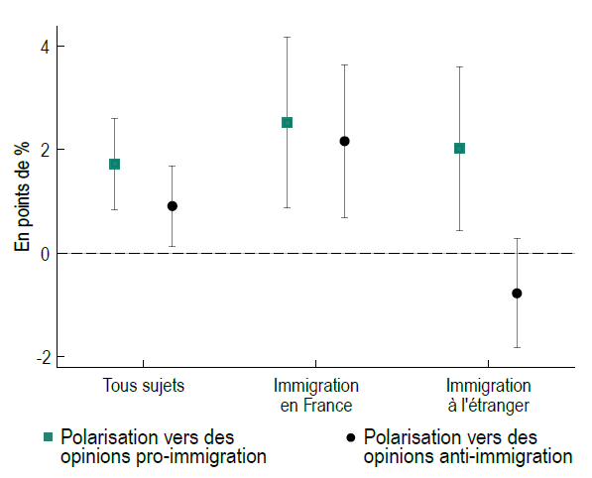
 |  | Polarisation pro-immigration |  |  | Polarisation anti-immigration
 |  | Coefficient | Min | Max | Coefficient | Min | Max
 | Tous Sujets | 1.715794 | 0.838096 | 2.593493 | 0.9047227 | 0.1305847 | 1.678861
 | Immigration en France | 2.514367 | 0.8657948 | 4.162939 | 2.158441 | 0.6858153 | 3.631068
 | Immigration à l'étranger | 2.017168 | 0.438586 | 3.59575 | -0.77926 | -1.827986 | 0.2694656

Graphique 3
Titre | L’augmentation de la couverture médiatique de l’immigration tire les opinions des individus initialement modérés vers leur forme la plus extrême
Sous-titre | Effet d’une augmentation d'un point de pourcentage de la part des sujets liés à l’immigration aux JT sur la probabilité d’un individu de reporter des opinions extrêmes (pro ou anti-immigration) selon son opinion initiale
Notes | Les traits verticaux représentent les intervalles de confiance à 95 %. Lorsqu’ils ne coupent pas l’axe des abscisses en zéro, le coefficient est statistiquement significatif.
Source | Schneider-Strawczynski, S. & Valette, J. (2024). Media Coverage of Immigration and the Polarization of Attitudes, American Economic Journal: Applied Economics, à paraître.

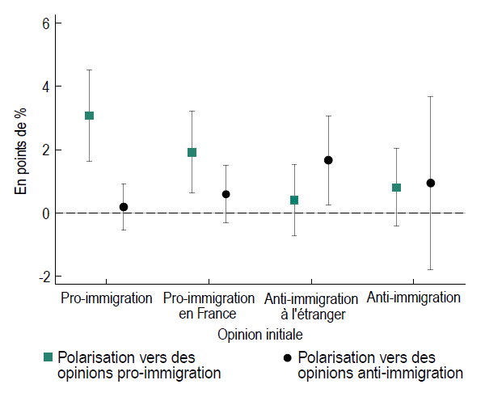
 |  | Polarisation pro-immigration |  |  | Polarisation anti-immigration
 | Opinion initiale | Coefficient | Min | Max | Coefficient | Min | Max
 | Pro-immigration | 3.073735 | 1.638289 | 4.509181 | 0.1852269 | -0.5443032 | 0.9147569
 | Pro-immigration modéré | 1.918516 | 0.6314266 | 3.205605 | 0.588616 | -0.326688 | 1.50392
 | Anti-immigration modéré | 0.402306 | -0.7233137 | 1.527926 | 1.665466 | 0.2585419 | 3.072391
 | Anti-immigration | 0.7992199 | -0.4278084 | 2.026248 | 0.9416236 | -1.792211 | 3.675459

Graphique 4a
Titre | La polarisation des opinions sur l’immigration est observée même lorsque ce sujet est traité en adoptant un ton relativement neutre ou au sein d’un groupe de chaînes ayant le même cadrage
Sous-titre | Effet d’une augmentation d'un point de pourcentage de la part des sujets liés à l’immigration aux JT sur la probabilité d’un individu de reporter des opinions extrêmes (pro ou anti-immigration) selon le ton utilisé pour parler d’immigration (a) ou au sein de chaînes ayant un cadrage similaire (b)
Notes | Les traits verticaux représentent les intervalles de confiance à 95 %. Lorsqu’ils ne coupent pas l’axe des abscisses en zéro, le coefficient est statistiquement significatif.
Source | Schneider-Strawczynski, S. & Valette, J. (2024). Media Coverage of Immigration and the Polarization of Attitudes, American Economic Journal: Applied Economics, à paraître.

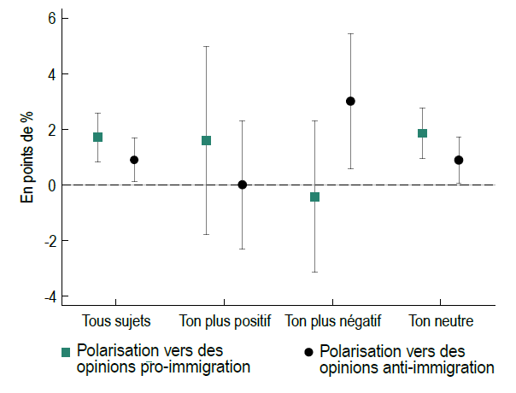
 |  | Polarisation pro-immigration |  |  | Polarisation anti-immigration
 |  | Coefficient | Min | Max | Coefficient | Min | Max
 | Tous Sujets | 1.715794 | 0.838096 | 2.593493 | 0.9047227 | 0.1305847 | 1.678861
 | Ton plus positif | 1.601923 | -1.772622 | 4.976469 | 0.0118585 | -2.290657 | 2.314374
 | Ton plus négatif | -0.4145712 | -3.135243 | 2.3061 | 3.011276 | 0.5978465 | 5.424705
 | Ton neutre | 1.861788 | 0.9439268 | 2.779649 | 0.8952878 | 0.0625112 | 1.728064

Graphique 4b
Titre | La polarisation des opinions sur l’immigration est observée même lorsque ce sujet est traité en adoptant un ton relativement neutre ou au sein d’un groupe de chaînes ayant le même cadrage
Sous-titre | Effet d’une augmentation d'un point de pourcentage de la part des sujets liés à l’immigration aux JT sur la probabilité d’un individu de reporter des opinions extrêmes (pro ou anti-immigration) selon le ton utilisé pour parler d’immigration (a) ou au sein de chaînes ayant un cadrage similaire (b)
Notes | Les traits verticaux représentent les intervalles de confiance à 95 %. Lorsqu’ils ne coupent pas l’axe des abscisses en zéro, le coefficient est statistiquement significatif.
Source | Schneider-Strawczynski, S. & Valette, J. (2024). Media Coverage of Immigration and the Polarization of Attitudes, American Economic Journal: Applied Economics, à paraître.

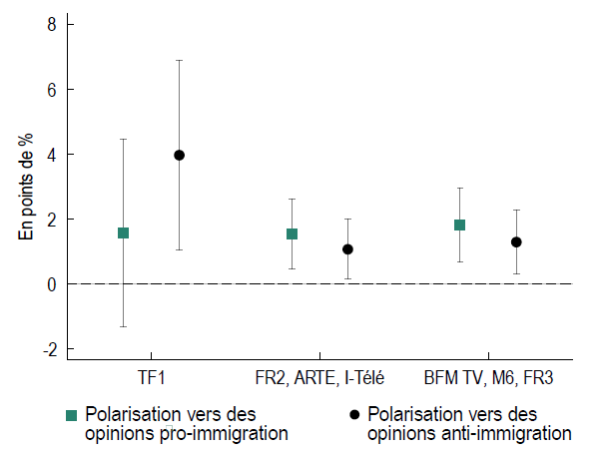
 |  | Polarisation pro-immigration |  |  | Polarisation anti-immigration
 |  | Coefficient | Min | Max | Coefficient | Min | Max
 | TF1 | 1.576829 | -1.31688 | 4.470538 | 3.966313 | 1.057148 | 6.875478
 | ARTE, FR2, I-Télé | 1.534643 | 0.4658701 | 2.603416 | 1.071385 | 0.1479555 | 1.994814
 | BFM TV, M6, FR3 | 1.815143 | 0.6894778 | 2.940808 | 1.293446 | 0.3096189 | 2.277274

